Лист1
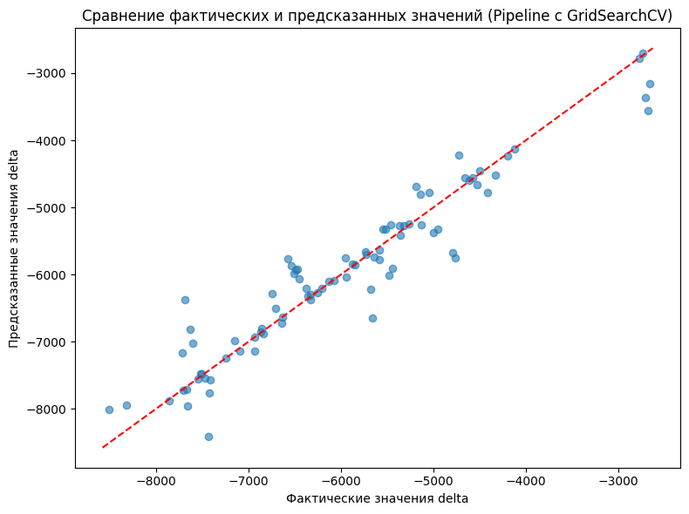
ID | sex | age | lifestyle | salary | city | official_difference
1995902821 | Жен | 20 | active | 60000 | Москва | -6254.69
1996067555 | Муж | 35 | medium | 30000 | Москва | -6000.17 | это разница между оф данными и реальными
1996071674 | Муж | 20 | active | 150000 | Москва | -7776.35
1996073501 | Муж | 20 | active | 60000 | Саратов, Саратовская область | -6849.0538462
1996076712 | Муж | 20 | active | 100000 | Москва | -8413.49
1996077733 | Муж | 20 | medium | 21000 | Ярославль, Ярославская область | -7680.9769231
1996080122 | Жен | 20 | active | 12000 | Москва | -6508.79
1996092424 | Муж | 20 | active | 60000 | Иркутск, Иркутская область | -6643.9
1996104494 | Муж | 20 | medium | 200000 | Москва | -5121.95
1996106993 | Жен | 20 | passive | 12000 | Екатеринбург, Свердловская область | -4610.7769231
1996114680 | Жен | 20 | active | 21000 | Волжский, Волгоградская область | -5624.2692308
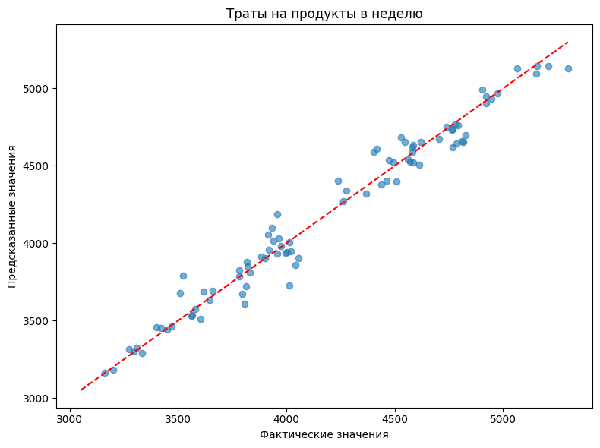
1996121848 | Муж | 20 | medium | 250000 | Москва | -7142.57
1996132591 | Жен | 20 | active | 140000 | Москва | -5043.83
1996138979 | Жен | 20 | medium | 12000 | Тула, Тульская область | -5831.0384615 |  | это просто сумма на неделю
1996145371 | Муж | 20 | medium | 60000 | Смоленск, Смоленская область | -4147.4846154
1996145750 | Жен | 20 | active | 21000 | Москва | -5442.83
1996149984 | Жен | 20 | active | 30000 | Москва | -4809.89
1996170620 | Муж | 20 | active | 60000 | Москва | -5588.57
1996179081 | Муж | 27 | medium | 180000 | Москва | -5838.05
1996222764 | Жен | 20 | medium | 12000 | Волжский, Волгоградская область | -5730.2384615
1996283139 | Жен | 50 | domestic | 12000 | Санкт-Петербург, Санкт-Петербург и Ленинградская область | -3846.3769231
1996289588 | Жен | 20 | active | 30000 | Москва | -6508.79
1996305312 | Жен | 20 | active | 90000 | Москва | -6375.23
1996328039 | Муж | 20 | medium | 201000 | Москва | -4324.79
1996328591 | Муж | 20 | active | 30000 | Москва | -2738.45
1996330348 | Жен | 20 | active | 140000 | Москва | -5548.67
1996330598 | Жен | 20 | medium | 260000 | Москва | -5403.77
1996331297 | Муж | 20 | medium | 12000 | Москва | -6960.29
1996352201 | Муж | 20 | passive | 12000 | Волжский, Волгоградская область | -6280.4384615
1996357490 | Муж | 20 | medium | 60000 | Москва | -4566.29
1996382686 | Муж | 20 | medium | 12000 | Щёлково, Москва и Московская область | -5260.4846154
1996462484 | Жен | 35 | active | 60000 | Улан-Удэ, Республика Бурятия | -6075.6076923
1996671051 | Жен | 20 | medium | 30000 | Тула, Тульская область | -6734.3615385
1997094996 | Жен | 20 | active | 60000 | Волжский, Волгоградская область | -7419.6076923
1997394046 | Жен | 20 | active | 12000 | Волжский, Волгоградская область | -7671.2846154
1997430362 | Муж | 18 | active | 12000 | Волжский, Волгоградская область | -5201.0384615
1997641102 | Жен | 20 | active | 21000 | Волжский, Волгоградская область | -6593.1769231
1999577997 | Жен | 50 | active | 60000 | Волжский, Волгоградская область | -6262.6692308
2009568744 | Жен | 20 | active | 12000 | Новосибирск, Новосибирская область | -7499.4076923

